Sheet1
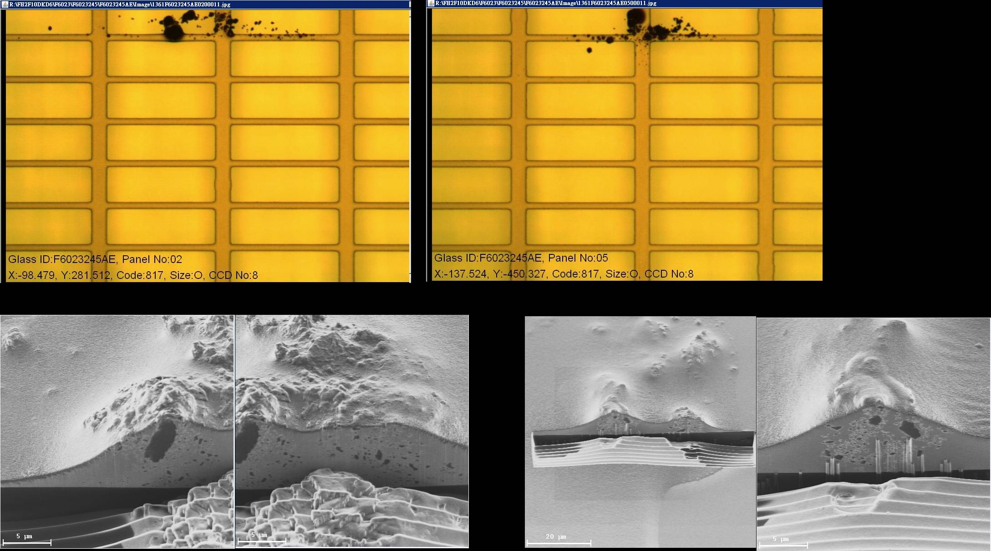
LINE | Layer | Defect | 型態 | 異常時處理方法 |  | 標準化 | 處理人員 | 附註
 |  |  |  | 成因 | 解決方法
CNVR28 | BM | BM-P |  | 1.平行玻璃短邊5XX BM-P無明顯帶暈，無法明確肯定塗佈前或塗佈後造成，切SEM確認為光組成份 2.型態都平行玻璃短邊，位置多聚集#2.5膜且久久跑出一片，不易反轉確認 3.傾向懷疑塗佈前掉落然後GUIDE BAR拖移造成 | 1.CFCT更換胖胖瓶&密克林 ---> NG 2.CFCT更換密克林>NOZZLE管路 ----> NG 3.CFCT PM AIR PAD軌道與戰車輪 ----> NG 4.PRCN更換 FILTER & PM TANK ----> NG 5.PRCN下刮風刀 & PM風刀段與OUT CV CHAMBER ----> NG 6.PRCN PM BRUSH與PASS BRUSH ----> NG 7.CFDV 更換FILTER與PM BRUSH ----> NG 8.CFCT PM GANTRY上方PARTICLE ----> OK 9.CFDV 下刮風刀與酒精灌風刀 ----> OK 10.CFDV顯影段PM上蓋，同時關小下噴 ----> OK | 因最後3個ACTION做的時間點相近，且後續狀況有明顯變輕微與減量，又因每條線問題點皆不相同，所以三個ACTION都列出提供參考： 8.CFCT PM GANTRY上方PARTICLE ----> OK 9.CFDV 下刮風刀與酒精灌風刀 ----> OK 10.CFDV顯影段PM上蓋，同時關小下噴 ----> OK | LINE OWNER與值班人員 | 2014-09-24

CNVR28 | BM | 5xxBM_P | 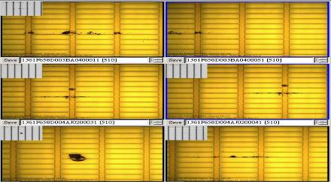 | CFCT Nozzle塗佈過程，Guide bar刮到玻璃表面凸起物，導致產生散彈狀BM_Particle | 1.更換CFCT NOZZLE 2.調整CFCT COATING GAP:0.150-->0.170um 3.調整CFCT COATING SPEED:150mm/sec-->120mm/sec |  | 弘志/健忠 | 2015-08-21

CNVR28 | BM | BM-P | 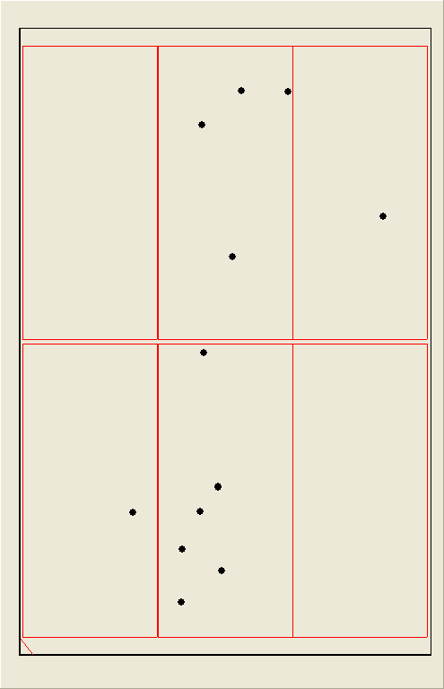 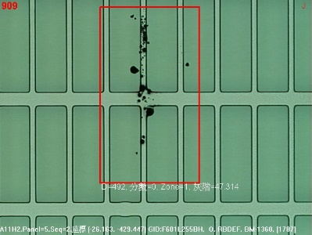 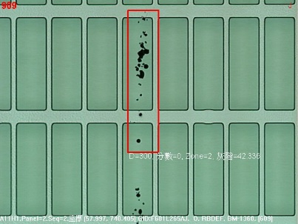 | 1.平行玻璃短邊5XX BM-P 散蛋狀 2.位置多聚集#2.5膜,偏第5膜居多,IR反轉位置跟著變 | 1.CFCT更換胖胖瓶&密克林 ---> NG 2.PM IR CP跟ROBOT和TURN CV ----> NG 3.CFCT PM AIR PAD軌道與戰車輪兩側大理石平台 ----> NG 4.PM CFCT GUIDE BAR ----> NG 5.SOLVEN PM WIPER皮帶上蓋及與DIP槽中間機構----> NG 6.CFCT PM GANTRY上方PARTICLE ----> NG 7.CFCT STAGE上方FFU第5膜位置關閉,其餘FFU調小----> NG 8.PM TRAY盤及更換鋪設無塵布----> NG 9.將IR TURN CV靜電消除器拆除----> OK 隔2天又跑出來 10.將CFCT STAGE前後靜電消除器PASS----> OK SEM圖如下 | 將IR及CFCT 靜電消除器PASS | 辰維 | 2020-02-20

